VMテスト方法
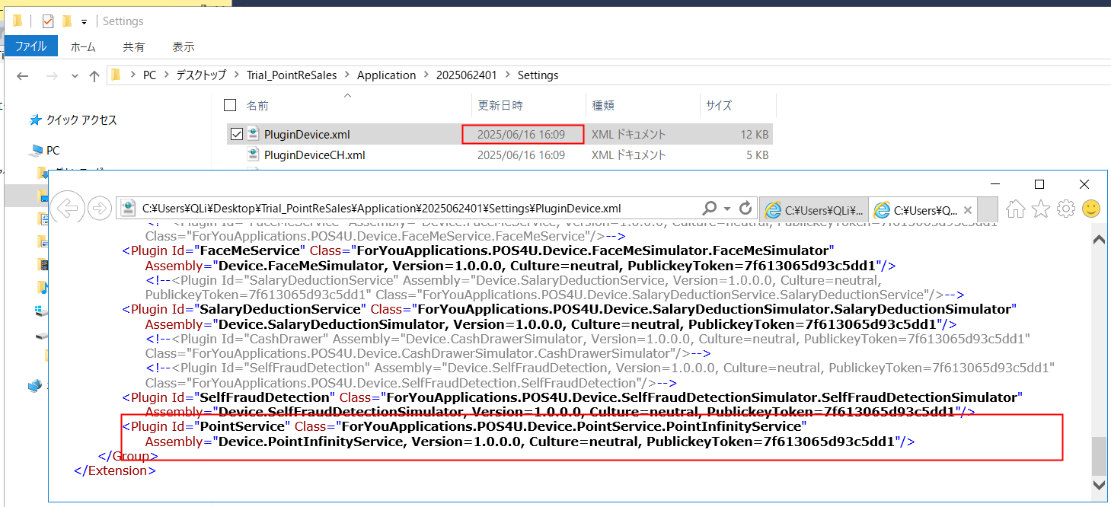
■目的
VM環境中测试update.xml正确性

■手順
備考： | ↓自定义版本号 以{2025062401}为例

Step1 ファイル準備
１）将待验证的 Update.xml 放置到以下路径：
 | C:\POS4UGO\Work\VersionUp\Update\{2025062401}\Setting\{2025062401}\

2）本次需更新的端末固有文件请放置到以下路径：
 | {项目路径}\Application\{2025062401}
 | ※POS4U.exe.Config 直接放到上述路径下
 | ※SettingTerminal.xml、SettingWinPOSTerminal.xml 、SettingWinPOSTerminalCH.xml、PluginDevice.xml 、PluginDeviceCH.xml ： 放置在上述路径下的 Settings 子目录中

Step2 对VersionUp.Sln进行代码修改
１）MainWindow.cs MainWindows()中添加如下代码，原有代码注释处理

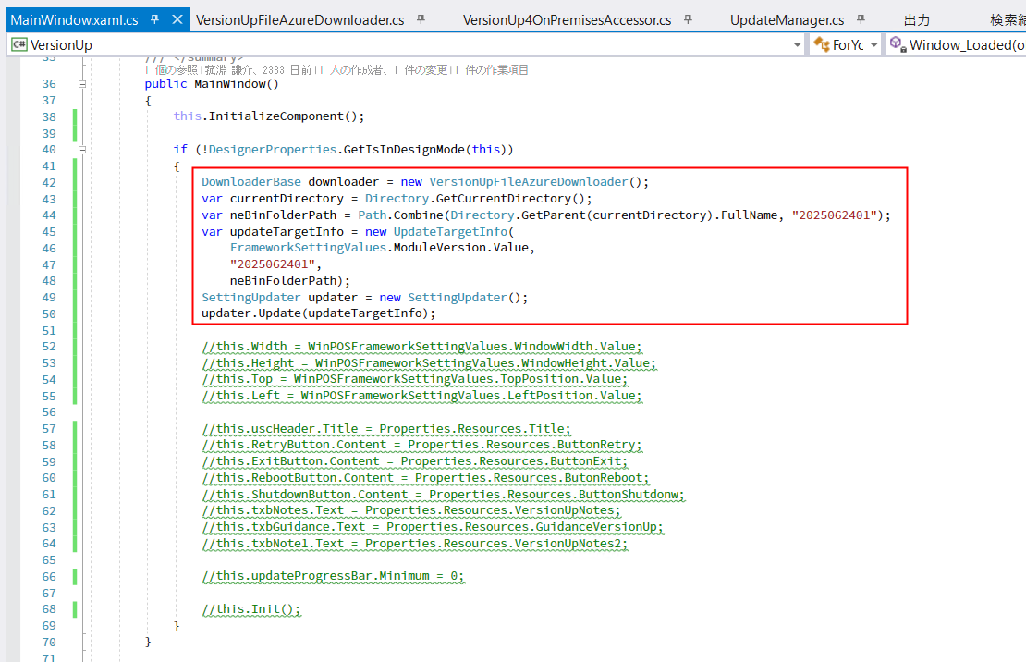
DownloaderBase downloader = new VersionUpFileAzureDownloader();
var currentDirectory = Directory.GetCurrentDirectory();
var neBinFolderPath = Path.Combine(Directory.GetParent(currentDirectory).FullName, "2025062401");
var updateTargetInfo = new UpdateTargetInfo(
FrameworkSettingValues.ModuleVersion.Value,
2025062401,
neBinFolderPath);
SettingUpdater updater = new SettingUpdater();
updater.Update(updateTargetInfo);

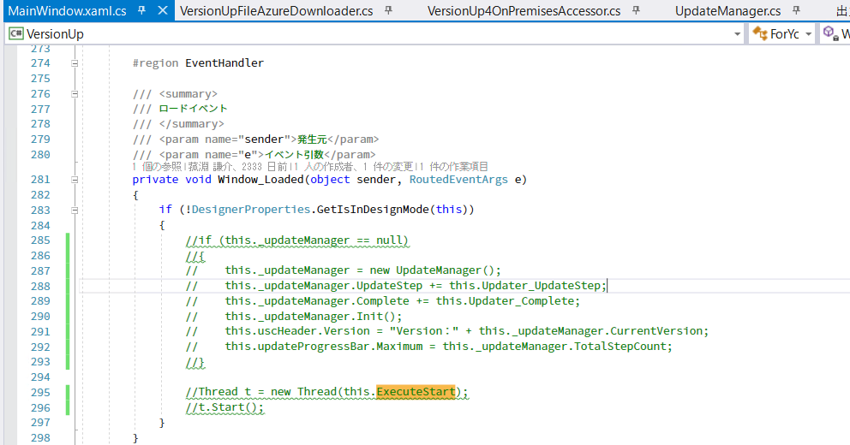
2）MainWindow.cs Windows_Loaded()中代码注释处理

3） UpdaterBase.cs GetVersion()方法中，将路径写死为
 | C:\POS4UGO\Work\VersionUp\Update\{2025062401}\Setting
 | ※参照Step1 1）处路径；绝对路径
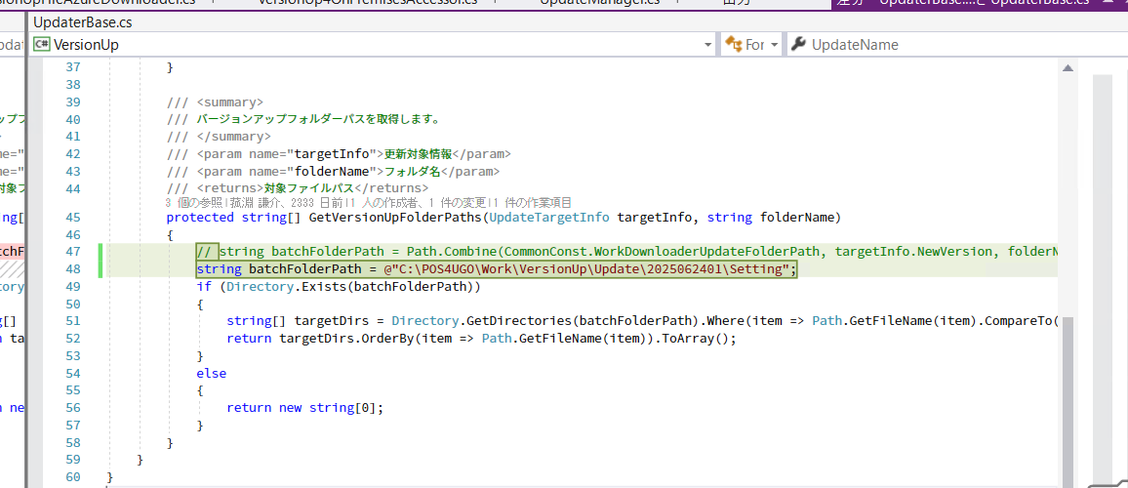

Step3 运行VersionUp
运行 VersionUp（界面报错可忽略），确认以下内容：
 | 项目路径\Application\{2025062401} 下文件是否按预期完成更新。

